Hoja1
SECCIÓN | MUJERES
NOMBRE DEL LIBRO | CÓMO ADMINISTRAR LA VIDA PARA MUJERES OCUPADAS
AUTOR | ELIZABETH GEORGE
NUMEROS DE PAGINAS | 242
PRECIO | $ 22,000
EDITORIAL | UNILIT
TIPO DE PRESENTACIÓN | TAPA RUSTICA
TAMAÑO | 13,7X21 cm
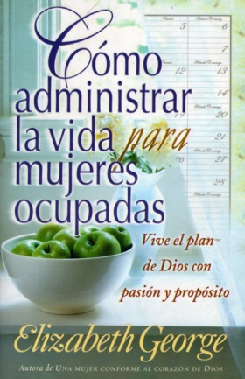
IMAGEN DEL LIBRO

RESEÑA | SIENTES QUE ESTAS ALGUNOS PASOS MÁS ATRÁS DE LO QUE INDICA TU PROGRAMA ANHELAS QUE TU VIDA SEA MÁS SENCILLA Y MÁS CENTRADA.

